2020_10_data
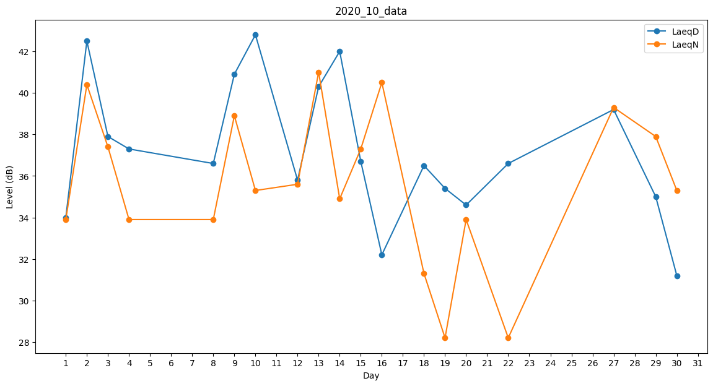
Day | LaeqD | LaeqN
1 | 34 | 33.9
2 | 42.5 | 40.4
3 | 37.9 | 37.4
4 | 37.3 | 33.9
5 | 33.3 | 0
6 | 0 | 33.9
7 | 37.3 | 0
8 | 36.6 | 33.9
9 | 40.9 | 38.9
10 | 42.8 | 35.3
11 | 31.2 | 0
12 | 35.8 | 35.6
13 | 40.3 | 41
14 | 42 | 34.9
15 | 36.7 | 37.3
16 | 32.2 | 40.5
17 | 32.9 | 0
18 | 36.5 | 31.3
19 | 35.4 | 28.2
20 | 34.6 | 33.9
21 | 41.3 | 0
22 | 36.6 | 28.2
23 | 33.3 | 0
24 | 32.2 | 0
25 | 34.3 | 0
26 | 34.3 | 0
27 | 39.2 | 39.3
28 | 40.6 | 0
29 | 35 | 37.9
30 | 31.2 | 35.3
31 | 0 | 34.4

